ÖRNEK9
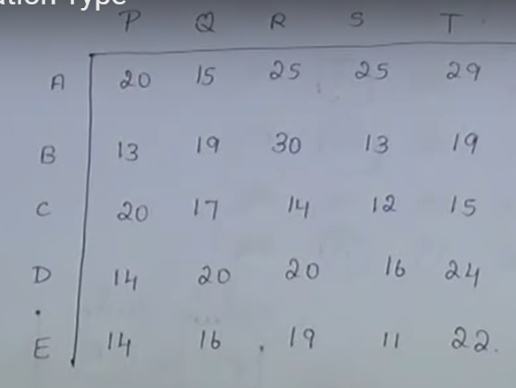
https://www.youtube.com/watch?v=I_1qPoD67bA
 | T1 | T2 | T3 | T4 | T5
A | 20 | 15 | 25 | 25 | 29
B | 13 | 19 | 30 | 13 | 19
C | 20 | 17 | 14 | 12 | 15
D | 14 | 20 | 20 | 16 | 24
E | 14 | 16 | 19 | 11 | 22

 | T1 | T2 | T3 | T4 | T5 |  | Atanan
A | 0 | 1 | 0 | 0 | 0 |  | 1
B | 0 | 0 | 0 | 0 | 1 |  | 1
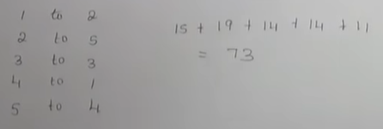
C | 0 | 0 | 1 | 0 | 0 |  | 1
D | 1 | 0 | 0 | 0 | 0 |  | 1
E | 0 | 0 | 0 | 1 | 0 |  | 1

Atanan | 1 | 1 | 1 | 1 | 1

 |  |  |  |  |  | Maliyet: | 73

ÖDEV2
Benzin Tipi | Minimum Oktan Oranı | Maksimum Talep (varil/hafta) | Maksimum Dağıtım (varil/hafta) | Satış Fiyatı | Benzin Bileşenleri | Oktan Oranı | Arz Miktarı (varil) | Maliyet ($ / varil)
1.Tip Benzin | 87 | 80000 | 60000 | 48 | B1 | 86 | 70000 | 33
2.Tip Benzin | 93 | 40000 | 15000 | 53 | B2 | 96 | 60000 | 37

X11 | X21 | X12 | X22
58000 | 22000 | 12000 | 28000 |  | Toplam Kar | 1800000

Xij
i: bileşen
j: benzin tipi
Üretim Miktarı |  | Kullanım Miktarı
1. Tip Benzin | 80000 | B1 | 70000
2. Tip Benzin | 40000 | B2 | 50000
ÖNEMLİ NOT!
Oktan Kısıtı:
B19 >= B6 * B15
B20 >= B7 * B16
Bu yol, bölme yapmayarak paydanın sıfır olmasını engelliyor.
Toplam Oktan
1. Tip Benzin | 7100000
2. Tip Benzin | 3720000

